상품제안서
십자각 릴케이블+듀얼 시거잭세트 | 상품코드: F01336

 |  |  |  |  |  |  | 02-412-0044 | www.easy1.co.kr
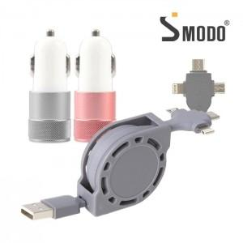

【상세/제작정보】

【인쇄/포장옵션】 | 레이저, 에폭시 / 포장지포장

【공급단가】 | 수량 | 50~ | 100~ | 500~ | 1,000~ | 3,000~
*VAT별도 | 단가 | 6,020원 | 5,800원 | 5,590원 | 5,370원 | 5,160원

【상품 URL】 | https://easy1.co.kr:443/src/goods_detail.php?gdno=1336

